説明
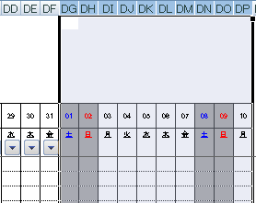
準備 ※PMが入力

 | （1）担当者の設定
 |  | シート名「list」のE列に、担当者名を入力してください。 ※背景色が黄色の部分

 |  |  |  | ※担当者を増やす場合、次の操作をしてください。
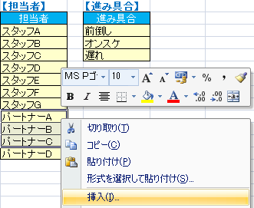
③「下方向」をクリック

①背景色が黄色のセル内でドラッグ
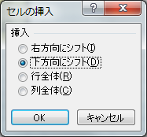

⑥選択できるようになります。

②「挿入」をクリック
④「OK」をクリック
⑤挿入されたセルに追加する担当者を入力

 | （2）休日の設定
 |  | シート名「祝日」のA列に祝日を入力してください。
 |  | ※進捗管理表の該当する日付の列背景色がグレーになります。

 | （3）開始日付の設定
 |  | セル番地「T7」に、管理を開始する日付を入力してください。

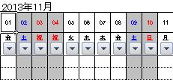

 | （4）タスク名、担当者、計画の開始日/終了日、残り必要工数（h）、完了見込日を入力してください。

完成に必要な工数を把握

最終的に、この数字が100.00になれば完了

 | 以上で、準備完了です。

管理フロー ※各担当者が入力

 | （1）タスクを開始をしたら、『状態』を「仕掛中」に変更し、『計画開始日』を入力してください。

①変更
②入力

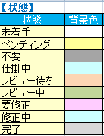
 |  |  |  |  | ※状態を変更すると、背景色が変わります。
 |  |  |  |  | ※状態の意味は、シート名「list」を参照。

 | （2）帰宅する前に、該当する日付に進捗率（%）を入力してください。
 |  | ※入力する数値のルールは各プロジェクトで決めてください。
 | （3）完成に必要な工数を見積もり、『残り必要工数（h）』『完了見込日』を入力してください。
（2-1）入力
 |  |  | ※『完了見込日』 - 『予定終了日』 の日数が、『超過日数』に自動表示され背景色が赤になります。
 |  |  | ※『超過日数』の背景色が赤が多い場合、プロジェクトが絶賛炎上中です。

（2-2）一番右端の数値を自動表示

（3）入力

 | （3）タスクが完了したら、『状態』を「完了」に変更し、『実績終了日』を入力してください。該当する日付の進捗率を「100」と入力してください。

①変更

②入力
③入力

 |  | ※状態を「完了」にすると、シートの下にある完了の数値がカウントアップされ、完了率が上がります。
 |  | ※最終的に、完了率が100になれば、シートで管理している工程が完了したと判断します。

 |  | 【プロジェクト進行中】 |  |  |  | 【プロジェクト進行後】
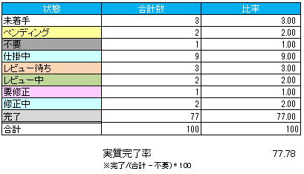
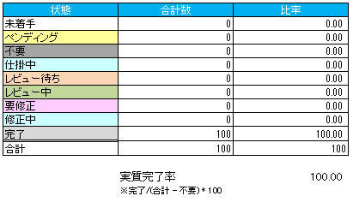

参考

 | （1）シートの保護
 |  | 『進捗率』と『超過日数』には、数式が入っています。
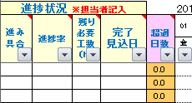

 |  | 数式が削除されないように、シートの保護をしておいてください。

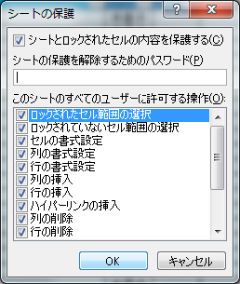

 |  | シートの保護を解除するには、「シート保護の解除」のアイコンをクリックします。

 | （2）ブックの共有
 |  | メンバーが同時に編集・保存できるように、ブックの共有をします。

 |  | 解除方法

 | （3）当日を目立たせる補助線
 |  | 当日が目立つようにして、メンバーが入力しやすいように補助線を引いています。
 |  | 「ブック共有の解除」 ⇒ 「シート保護の解除」をしてから、手動で線をずらしてください。
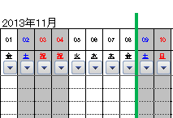

 | （4）ヘッダーの変更
 |  | ヘッダーの中身を編集する場合、「ブック共有の解除」 ⇒ 「シート保護の解除」をしてから、ヘッダーをダブルクリックしてください。

 |  |  | 別ブックが立ち上がり、入力できるようになります。

 |  |  | ヘッダーをオブジェクトで作成しておくと、セル列の幅を変更しても影響を受けないので、見栄えを統一するのに便利です。

 | （5）列の増やし方
 |  | ※下記の一連の操作をしないと、日付や曜日の値、休日の背景色を変える書式が反映されません。
 |  | ※事前に、「ブック共有の解除」 ⇒ 「シート保護の解除」をしてから、実行してください。

 |  | 一番右の列番号をクリックして、列選択してからコピーしてください。

クリック

 |  | 先ほど選択した列の右隣以降の列を、増やしたい分だけ列選択してください。
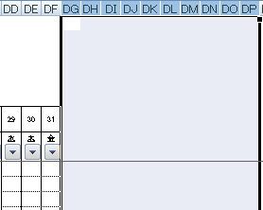

 |  | 列選択した状態で、貼り付けをしてください。

